Фінансова пропозиція
RFP 28/07/2026/1 ДОДАТОК 5. Форма фінансової пропозиції
Проект УВКБ ООН Pillar 4 Влаштування інклюзивного пандусу в Славутському центрі життєстійкості
Адреса: мельницька область, вул Миру, м. Славута
Ч.ч. | Найменування робіт і витрат | Одиниця виміру | Кількість | Ціна, грн. | Вартість, грн.
1 | Перелік будівельних робіт та об'єми
1.1 | Земляні роботи
 | Вид робіт:
 | Планування грунту для влаштування тротуару, глибина до 250мм. | м3 | 5
 | Підготовка грунту для фундаментів пандусу | м3 | 3
 | Перевезення грунту до 5км. | т | 11
 | Демонтаж частини існуючої сходової площадки ганку | м2 | 10
 | Підготовка площадок для фундаментних блоків 1600х1200х300мм | м3 | 3.5

 | Матеріали:
 | Щебінь фр. 20-40мм. | м3 | 4
 | Пісок | м3 | 2
 | Цемент, 25кг. | шт | 20
 | Арматура 10мм | м | 60
 | Гідроізоляційна плівка | шт | 50
 | Витратні матеріали | шт | 1

1.2 | Влаштування пандусу
 | Вид робіт:
 | Монтаж ЗБ фундаментних блоків | шт | 3
 | Монтаж ЗБ плити перекриття | шт | 1
 | Цегляна кладка (за потреби) | м3 | 1
 | Монтаж бетонних тротуарних плиток на клей | м2 | 18
 | Монтаж металевих поручнів, відповідно норм по інклюзії | м | 20
 | Фарбування металевих поручнів | м2 | 20
 | Оренда будівельно-підйомної техніки | шт | 1

 | Матеріали:
 | Залізобетонний фундаментний блок 1200х600х600мм. | шт | 3
 | Залізобетонна плита перекриття 9000х1500х220мм. | шт | 1
 | Плитка бетонна тротуарна 300х300*30мм. | м2 | 15
 | Бетонна тактильна плитка 300х300мм. | шт | 30
 | Поручні для пандусу, інклюзивні | м | 20
 | Емаль алкідна, RAL9006 срібний глянець 2,5 л | шт | 2
 | Пісок | м3 | 1
 | Цемент М400, 25кг. | шт | 10
 | Цегла повнотіла,червона | м3 | 1
 | Сітка кладочна 500х2000, яч. 50х50х3мм. | шт | 5
 | Клей для плитки, морозостійкий 25кг. | шт | 20
 | Витратні матеріали (пензлі, валіки, електроди ) | шт | 1

1.3 | Влаштування тротуару
 | Вид робіт:
 | Заливка бетоном майданчика під тротуарну плитку 150мм | м2 | 20
 | Встановлення бордюрного каменю | шт | 20
 | Вкладання бетонної плитки 300х300х30мм. З заповненням швів | м2 | 20

 | Матеріали:
 | Щебінь фр. 20-40мм. | м3 | 4
 | Пісок | м3 | 2
 | Цемент, 25кг. | шт | 20
 | Сітка кладочна 500х2000, яч. 50х50х3мм. | шт | 20
 | Гідроізоляційна плівка | м2 | 30
 | Бордюрний камінь 1000х80х200мм. | шт | 20
 | Плитка бетонна тротуарна 300х300*30мм. | м2 | 20
 | Бетонна тактильна плитка 300х300мм. | шт | 40
 | Клей для плитки морозостійкий | шт | 20
 | Витратні матеріали | шт | 1

1.4 | Ремонт сходового майданчика ганку
 | Вид робіт:
 | Заливка цементно-піщаної стяжки 20-50мм. з фіброцементною стружкою | м2 | 6
 | Вкладання бетонної плитки 300х300х30мм. З заповненням швів | м2 | 6
 | Вкладання бетонної тактильної плитки 300х300мм. | шт | 10

 | Матеріали:
 | Пісок | м3 | 1
 | Цемент, 25кг. | шт | 6
 | Сітка кладочна 500х2000, яч. 50х50х3мм. | шт | 7
 | Бетонна тактильна плитка 300х300мм. | шт | 10
 | Плитка бетонна тротуарна 300х300*30мм. | м2 | 6
 | Клей для плитки морозостійкий | шт | 6
 | Витратні матеріали | шт | 1
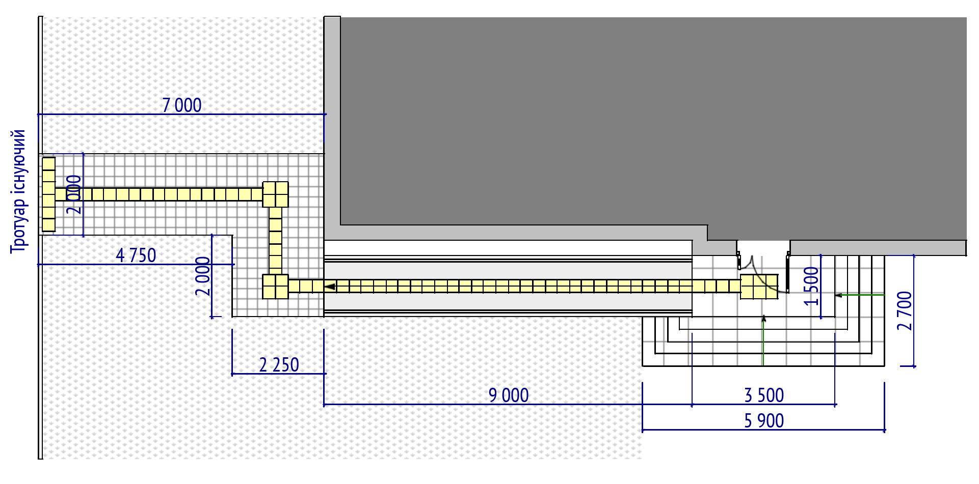

Загальна вартість кошторису:_________________
Ми погоджуємося з умовами, що ви можете відхилити нашу чи всі тендерні пропозиції згідно з умовами тендерної документації та розуміємо, що Ви не обмежені у прийнятті будь-якої іншої пропозиції з більш вигідними для Вас умовами. ___________________________Ознайомлений (підпис/ПІБ)

УМОВИ ОПЛАТИ Оплата за цим проектом буде здійснюватися на умовах попередньої оплати у розмірі 40 % (сорока відсотків) від загальної суми Договору. Замовник здійснює оплату шляхом перерахування коштів на розрахунковий рахунок Підрядника, що вказаний в реквізитах Договору, на підставі виставленого рахунку протягом 5 (п’яти) банківських днів з моменту його отримання. Подальша оплата робіт здійснюється на підставі підписаних Сторонами підтверджуючих документів по виконанню робіт – актів виконаних робіт протягом 5-ти (п’яти) банківських днів з дня їх підписання, шляхом перерахування Замовником грошових коштів на поточний рахунок Підрядника.
Фінансову пропозицію слід надавати за принципом «все включено», оскільки весь бюджет має включати всі будівельні послуги та закупівлю будівельних матеріалів та товарів згідно з кошторисом, наданим БО БФ Рокада, включаючи допоміжні витрати (адміністрація, транспортування, доставка матеріалів, розміщення робочих бригад, страхування, амортизація машин і обладнання, споживання електрики, тепла та води, тощо).

ПІБ: ______________________________________________________ ПІДПИС: _____________________________________________ ПОСАДА: ___________________________________________________ Електронна пошта та мобільний телефон______________________________________ ДАТА: ПЕЧАТКА:

